Sheet2
Iterasi | X | f(x) | εrh
1 | 1.6 | 3.5536 | -
2 | 2 | 13 | 0.2 | Soal | Tentukan akar persamaan dari x4 - 3, dimana ε = 0.0005
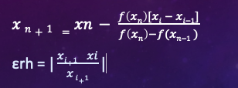
3 | 1.4495257453 | 1.4147257873 | 0.37976162655
4 | 1.3823050555 | 0.65103154676 | 0.04862941756
5 | 1.3250009837 | 0.082228293634 | 0.043248323993
6 | 1.316716896 | 0.0058661219609 | 0.0062914721811
7 | 1.3160805145 | 5.928192661E-05 | 0.0004835429404
8 | 1.3160740177 | 4.3419360551E-08 | 4.9365056456E-06
9 | 1.316074013 | 3.2107649872E-13 | 3.6182532733E-09
10 | 1.316074013 | 0 | 2.6826068926E-14
11 | 1.316074013 | 0 | 0

